Inicial
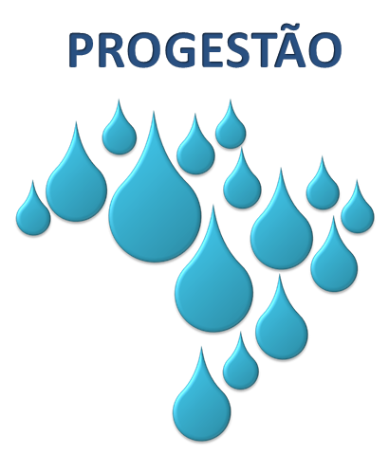
 |  |  | Formulário de Autoavaliação

 |  |  | Avaliação das Metas de Gestão de Águas no âmbito do Sistema Estadual

 |  |  | Programa de Consolidação do Pacto Nacional pela Gestão das Águas - PROGESTÃO

 | 1) Identificação

 |  | Entidade Estadual:

 |  | Representante Legal:

 |  | Conselho Estadual:

 |  | Representante Legal:

 |  | Decreto Estadual: |  |  | UF: | Contrato:

 |  | Período de Avaliação:

 | 2) Informações Gerais

 | O presente formulário tem por objetivo permitir que as entidades estaduais possam realizar o processo de autoavaliação das variáveis de gestão de águas em nível estadual, o que será subsídio para a certificação das metas estabelecidas no âmbito do Programa de Consolidação do Pacto Nacional pela Gestão das Águas - PROGESTÃO, observados os requisitos e as condições gerais do regulamento do Programa (Resolução ANA 379, de 21 de março de 2013) e os níveis de exigência definidos no Anexo IV dos respectivos contratos.

 | Todas as planilhas, incluindo as planilhas inicial e resumo, após preenchidas, deverão ser impressas e assinadas pelo representante legal da entidade estadual.

 | O formulário de autoavaliação deverá ser submetido à aprovação pelo Conselho Estadual de Recursos Hídricos ou entidade que exercer função correspondente. Após aprovadas, todas as planilhas de avaliação (Pgs. 1 a 8) deverão ser rubricadas e a planilha final (Resumo) deverá ser assinada pelos representantes legais da Entidade Estadual e do Conselho Estadual de Recursos Hídricos ou, em sua ausência, pela entidade colegiada que exercer função correspondente.

 | Após aprovação pelo Conselho Estadual, o Formulário devidamente assinado deverá ser encaminhado por correio à ANA no seguinte endereço:
 | ANA - Agência Nacional de Águas Setor Policial Sul, Área 5, Quadra 3, Blocos B, L e M CEP: 70610-200 , Brasília - DF

 | 3) Instruções para preenchimento

 | O preenchimento das informações deverá ser realizado pela entidade responsável pela implementação do Pacto acima identificada, conforme designado pelo Decreto Estadual específico que trata da adesão voluntária do estado ao Pacto.

 | O formulário de autoavaliação contém 10 planilhas, sendo 1 planilha destinada à identificação e instruções (Inicial), 8 planilhas reservadas à avaliação das variáveis de gestão que determinam o alcance das metas estabelecidas (Pgs. 1 a 8), e 1 planilha que apresenta o resumo geral da avaliação realizada (Resumo).

 | Nas planilhas reservadas à avaliação das variáveis de gestão (Pgs. 1 a 8), deverão ser avaliadas, obrigatoriamente, todas as variáveis selecionadas para realização do processo de certificação, constantes do Anexo IV do Contrato PROGESTÃO. Para tanto,inicialmente deverá ser selecionado o nível correspondente à situação da variável de gestão no período avaliado e, em seguida, apresentadas, no campo próprio, justificativas e outras informações para descrição objetiva da variável em questão (máximo de 1000 caracteres).

 | A avaliação de variáveis não selecionadas é facultativa, e não terá efeitos para fins de determinação do alcance das metas estabelecidas no Contrato PROGESTÃO.

Formulário desenvolvido pela Agência Nacional de Águas (ANA).
Para indicar problemas ou sugerir aperfeiçoamentos do formulário: |  |  |  | paulo.libanio@ana.gov.br

